DERS PLANI
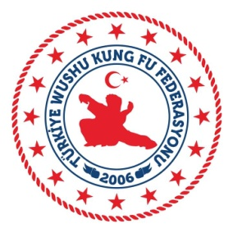
 | TÜRKİYE WUSHU KUNG FU FEDERASYONU
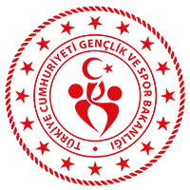 ANTRENÖR GELİŞİM SEMİNERİ PROGRAMI AKYURT BÜYÜK ANADOLU TERMAL OTEL 24-25 KASIM 2019 / ANKARA
 | Saat |  |  |  | 24 KASIM 2019 PAZAR | Eğitmenler

 | 08.00. | .- | 12.00 | : | Giriş ve Kayıtlar

 | 12.30. | .- | 13.30 | : | Öğle Yemeği

 | 14.00. | .- | 16.00 | : | Genel Antrenman Bilgisi (Tüm branşlar için ortak ders)

 | 16.00. | .- | 17.00 | : | Sporcu Sağlığı (Tüm branşlar için ortak ders)

 | 17.00. | .- | 18.00 | : | Doping (Tüm branşlar için ortak ders)

 | 18.30. | .- | 19.30 | : | Akşam Yemeği

 | Saat |  |  |  | 25 KASIM 2019 PAZARTESİ | Görevliler

 | 08.00. | .- | 09.00 | : | Kahvaltı

 | 10.00. | .- | 12.00 | : | Genel Isınma ve Doğru Esneme Teknikleri

 | 12.30. | .- | 13.30 | : | Öğle Yemeği

 | 14.00. | .- | 15.00 | : | Branşa Özgü Eğitim Metodları

 | 15.30. | .- | 17.00 | : | Teknik Taktik Çalışması

 | YANINIZDA BULUNDURMANIZ GEREKENELER

- | Spor ayakkabısı.
- | Koruyucu ekipmanlar.
- | Seminer içerisindeki teorik çalışmalar için kalem ve not defteri.

